网上注册流程指引
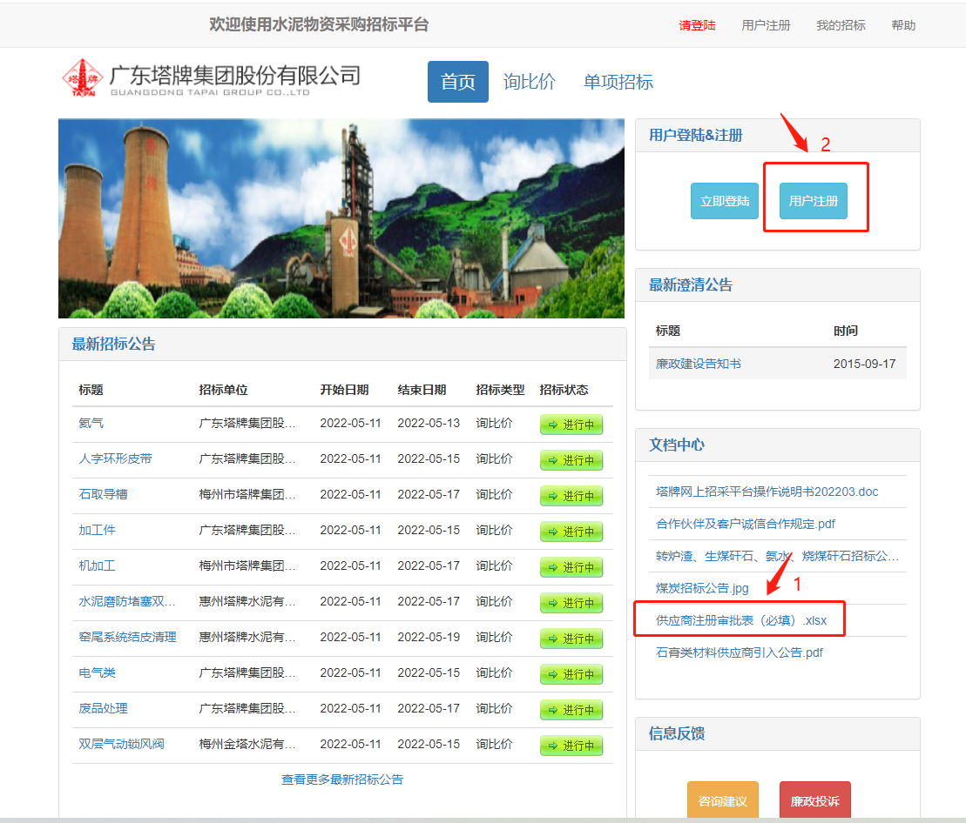
尊敬的各位供应商：我司官网注册平台已正式启用，您可以通过我司官网线上注册。
注册方法：登录我司官网网址：http://218.15.154.125:8081/home.do。登录网址后找到文档中心--先下载文件“供应商注册审批表（必填）”，如下图所示），填好基础资料后签字盖章，然后点击上面的用户注册，进入注册界面后按要求填写资料、提交附件即可注册了。届时，一并把“供应商注册审批表（必填）”一起上传上去。如有疑问，可致电：0753-7883319/18924482802（林先生）咨询。

